Hoja1
Par apriete (Nm) | Fv nominal (N) | Fv min | Fvmax |  |  |  |  |  |  |  |  |  | 7.69E+00
2.3 | 2387.4620519 | 1977 | 3033
 |  |  |  |  |  |  | P | 0.0007
Longitud Inicial (m) | As mm^2 | As |  | DL | Fv*L/(E*A) |  | 1 vuelta avanza 1 paso |  |  |  |  |  | 1 vuelta son 360º o 2pi |  |  |  | Fv nominal (N) | Fv min | Fvmax
0.02 | 8.78 | 0.00000878 |  | 1.50E-05 | 1.24E-05 | 1.90E-05 | x vueltas | DL/P | 2.14E-02 | 1.77E-02 | 2.71E-02 |  | 7.69 | 6.37 | 9.77 | As | 2.72E+08 | 2.25E+08 | 3.45E+08
0.011 | 12.566370614 | 1.2566370614E-05 | M4 | 1.04E-05 | 8.65E-06 | 1.33E-05 |  |  | 1.49E-02 | 1.24E-02 | 1.90E-02 |  | 5.37 | 4.45 | 6.83 | Área métrica, d=4 | 1.90E+08 | 1.57E+08 | 2.41E+08
Acero | 7.0780113901 | 7.0780113901E-06 | d3 | 1.86E-05 | 1.54E-05 | 2.36E-05 |  |  | 2.65E-02 | 2.19E-02 | 3.37E-02 |  | 9.54 | 7.90 | 12.12 | Área del cuerpo tornillo, con d3 | 3.37E+08 | 2.79E+08 | 4.29E+08
Modulo Elasticidad | Densidad
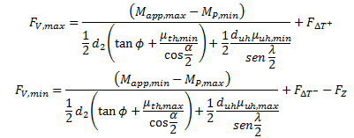
200000000000 | 8000
 |  |  |  |  |  |  |  |  |  |  |  |  |  |  |  |  |  |  | error
 |  |  |  |  |  |  |  |  |  |  |  |  |  |  |  |  |  | 1.82E+08 | 33.07%
 |  |  |  |  | 1.00E+10 | 1.00E+10 |  |  |  |  |  |  |  |  |  |  |  | 3.12E+08 | -14.74%

Minima Separación en tornillos M4
En el modelo CAD existe | 0.013 | mm | DL total | 1.30E-05 |  |  |  |  | 1.86E-02 |  | 6.69
 | 1.30E-05
 |  |  |  |  |  |  |  |  |  |  | 14.38

 |  |  |  | 4.49E-05 |  |  |  |  | TRIPLE DE PRECARGA |  | 2.98E+01 |  | 2.31E+01

 |  |  |  |  |  |  |  |  |  |  |  |  |  |  |  |  | Variación de Temperatura
Perdida precarga tornillo M4 tras hacer un -DeltaT de -243K |  |  |  |  |  |  |  |  |  |  |  |  |  |  |  |  | -243k | -797.15199416
-797.15199416 | Fuerza real: | 1590.31 | 1179.85 | 2235.85 |  |  |  |  |  |  |  |  |  |  |  |  | -123K | -403.4966884
-403.4966884 | -123K | 1983.97 | 1573.50 | 2629.50 |  |  |  |  |  |  |  |  |  |  |  |  | -73K | -239.47364434
-239.47364434 | -73K | 2147.99 | 1737.53 | 2793.53 |  |  | 1 vuelta avanza 1 paso
Longitud Inicial (m) | As mm^2 | As |  | DL | Fv*L/(E*A) |  | x vueltas | DL/P |  |  |  | 1 vuelta son 360º o 2pi
0.02 | 8.78 | 0.00000878 |  | 2.71E-06 | 2.01E-06 | 3.81E-06 |  | 3.87E-03 | 2.87E-03 | 5.44E-03 |  | 1.39E+00 | 1.03E+00 | 1.96E+00
0.003 | 12.566370614 | 1.2566370614E-05 |  | 1.89E-06 | 1.40E-06 | 2.66E-06 |  | 2.70E-03 | 2.01E-03 | 3.80E-03 |  | 9.74E-01 | 7.22E-01 | 1.37E+00
 | 7.0780113901 | 7.0780113901E-06 |  | 3.36E-06 | 2.49E-06 | 4.73E-06 |  | 4.80E-03 | 3.56E-03 | 6.75E-03 |  | 1.73E+00 | 1.28E+00 | 2.43E+00

Tension despues de la reduccion de la precarga: |  |  | 1.81E+08 | 1.34E+08 | 2.55E+08 |  |  |  | Nominal | Min | Max |  |  | Nominal | Min | Max
 |  |  | 1.27E+08 | 9.39E+07 | 1.78E+08 |  |  | FRIO | 1.81E+08 | 1.34E+08 | 2.55E+08 |  | FRIO | 1.27E+08 | 9.39E+07 | 1.78E+08
 |  |  | 2.25E+08 | 1.67E+08 | 3.16E+08 |  |  | MEDIO | 2.26E+08 | 1.79E+08 | 2.99E+08 |  | MEDIO | 1.58E+08 | 1.25E+08 | 2.09E+08

 |  |  |  |  |  |  |  | CALIENTE | 2.45E+08 | 1.98E+08 | 3.18E+08 |  | CALIENTE | 1.71E+08 | 1.38E+08 | 2.22E+08

 |  |  |  |  |  |  |  |  |  |  |  | 950

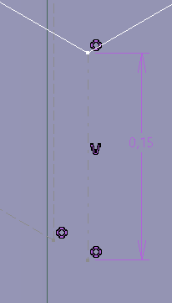

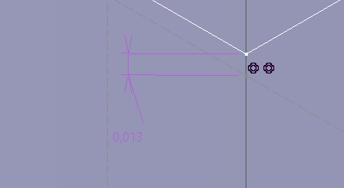

 | INTRODUCCION HELICOIL EN LA ROSCA DE LA PIEZA INFERIOR: |  |  |  |  | Orden de 6E-7 |  | ¿CONVENIENTE SUBIR ESA TOLERANCIA DE CONTACTO A 1E5?

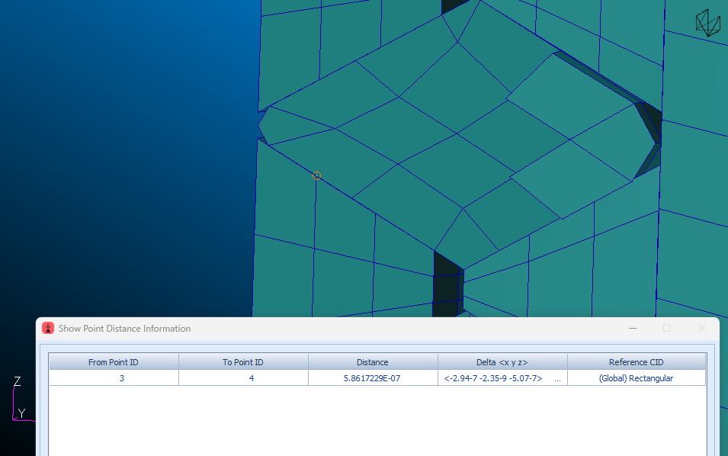

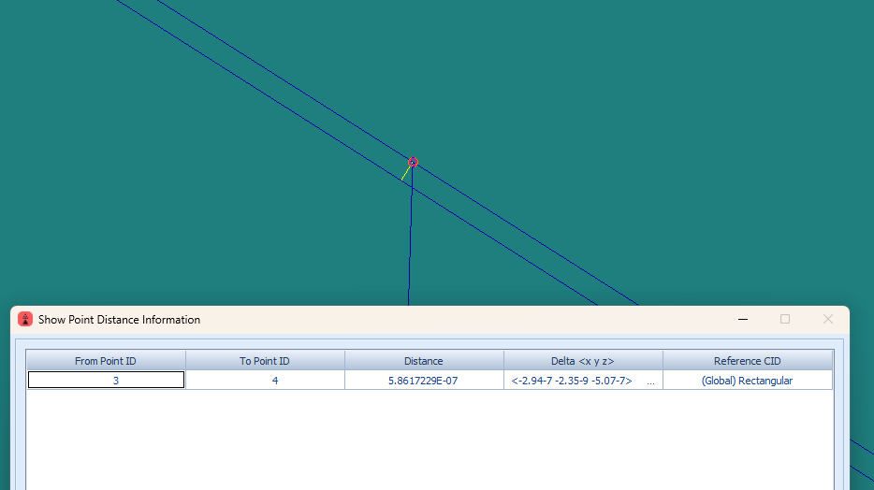

 |  |  |  | UPMSat-3 | OBC-TTC, CE3 | 11 de junio del 2025

Hoja9
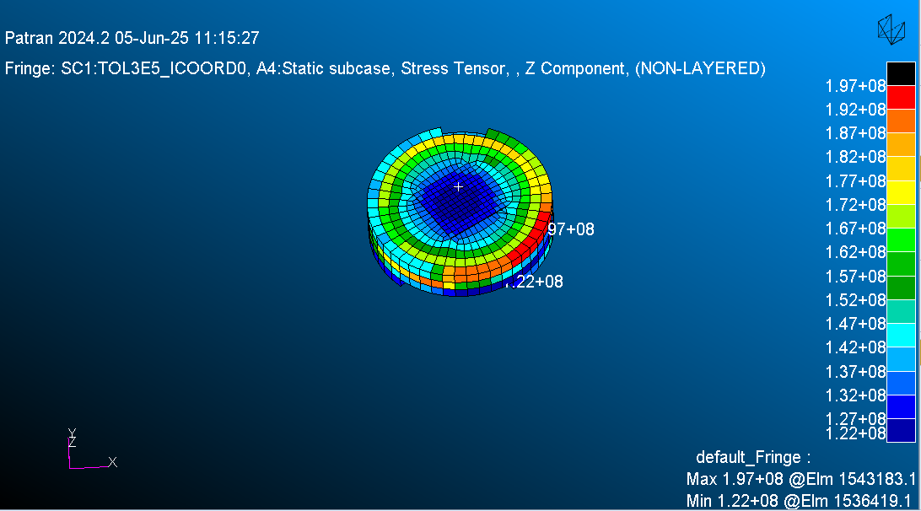
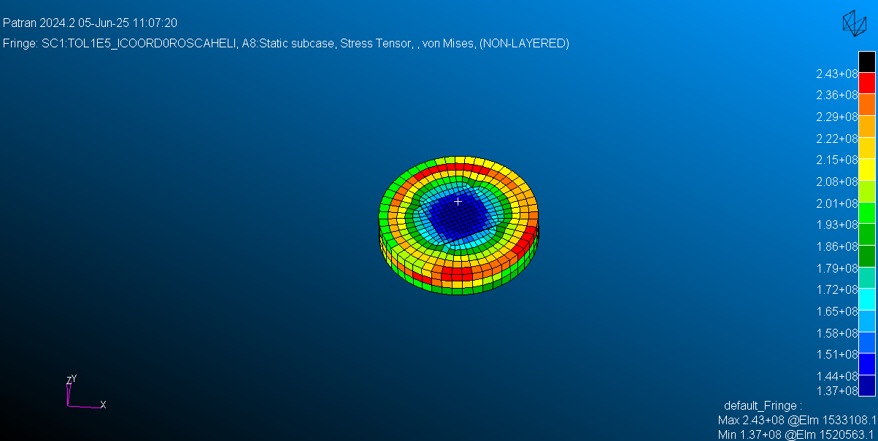
 |  |  |  |  |  |  |  |  |  |  |  |  |  |  |  |  | BCONECT 8023 3033 4034 10 11 |  |  |  |  |  |  |  |  |  |  |  |  | BCONECT 8024 3035 4036 12 10 BCONPRG 3029
 |  | Carga Aplicada |  |  |  |  |  |  |  | BCPARA |  |  |  | NSTEP |  |  | UNION ROSCA tornilo - HELICOIL |  |  |  |  |  |  |  |  |  |  |  | BCONPRP - FRIC |  | UNION ROSCA Pieza Inferior - HELICOIL |  |  |  |  |  |  |  |  | Duración del Análisis | Comentarios de Parámetros | Comentarios |  | ZCOMPONENT EN LA ZONA PRINCIPAL
 |  | Fuerza |  |  |  | Precarga |  |  |  | NLGLUE |  | METHOD |  |  |  |  | ERROR |  |  |  |  |  | ICOORD |  |  | ISEARCH |  |  |  |  | ERROR |  |  | ICOORD |  |  | ISEARCH
 |  | 1000N | 2387N Abajo | 2387N Arriba | Par 2.3Nm | 8.78 grad | 14 grad Al reves | 14 grad | 12p96 grad | 0 | 1 | Default | SEGTOSEG | 0 OFF | 1 | NLSTEP 1 LCPERF LCNT 4 P 1.e-4 | 3.E-5 | 1.E-4 | 2E-05 | 1.E-5 | 1.E-6 | 1.E-7 | 0 | 1 | 2 | 0 | 1 | 2 | 0.3 | 0.16 | 1.E-5 | 1.E-6 | 1.E-7 | 0 | 1 | 2 | 0 | 1 | 2 |  |  | Tensiones | Contact Status
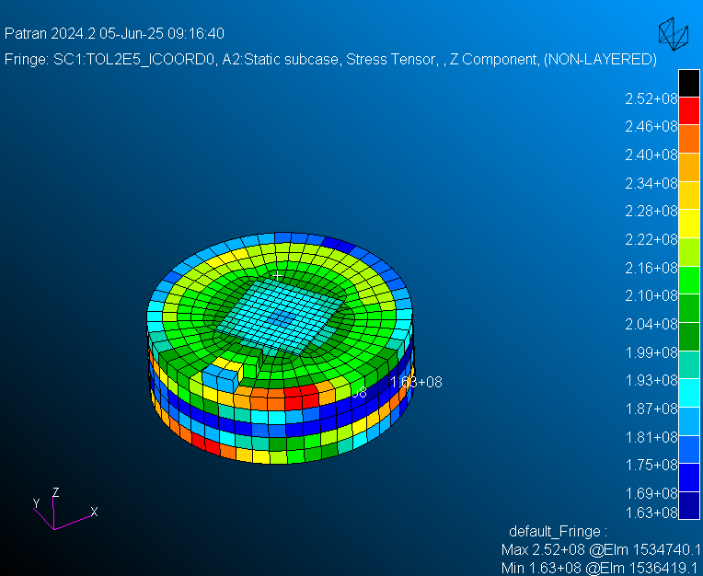
14grad | A8 |  |  |  |  |  |  | X |  | X |  |  | X | X |  |  |  |  |  | X |  |  | X |  |  |  |  | X |  | X |  | X |  |  | X |  |  |  | X | 2hrs 57min 32sec | NLGLUE 0, NSTEP 0, tol 1E-5 rosca-helicoil | Mejor Representacion de la tension; Maxima 408MPa (Von Mises Max quick plot) en cuerpo tornillo, con fringe da 331 Mpa zona cuerpo tornillo superior | Recuperacion del contacto en el interior del helicoil
Rotacion 12.96 grad precarga de 2.3Nm - OBJETIVO PRECARGA MISMA TENSION QUE LA ESPERADA | A1 |  |  |  |  |  |  |  | X | X |  |  | X | X |  |  |  |  | X |  |  |  | X |  |  |  |  | X |  | X |  | X |  |  | X |  |  |  | X | >5H analisis primero. Con el ordenador suspendido una segunda vez: 2hrs 37min 56sec | NLGLUE 0, SegtoSeg, NLSTEP 0, Tol 2.E-5, ICOORD 0, ISEARCH 2... | Tensiones de Z component 378 Mpa cuerpo tornillo (fringe) y si se ve solo la zona partida del tornillo la tension media en el interior es de 190 Mpa
Helicoil como Solido Deformable: | A4 |  |  |  |  |  |  |  | X | X |  | X (NODE2SEG) |  | X |  |  |  |  | X |  |  |  | X |  |  |  |  | X |  | X |  | X |  |  | X |  |  |  | X | 1hrs 29min 26sec | NLGLUE 0, Method: Node2Seg, NLSTEP 0, tol 2E-5 -- HELICOIL como BCGRID | Z component 324 Mpa en el cuerpo entero del tornillo (fringe). 185MPa en la zona relevante del cuerpo del tornillo. | Contact status similar al metodo SEGTOSEG a pesar de ser NodetoSeg

ESTANDAR
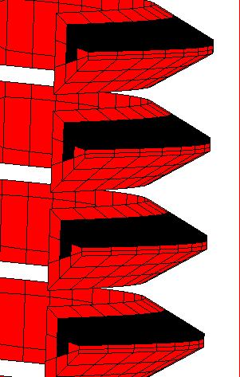
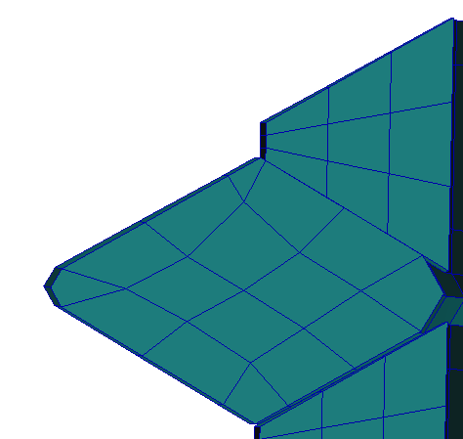
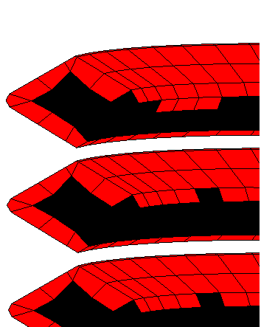
 |  |  | CARGA | TIEMPO
ESTANDAR | A1 | BCPARA 0 NLGLUE 1 FTYPE 6 METHOD SEGTOSEG NLSTEP 1 LCPERF LCNT 4 P 1.e-4 | 1000 N hacia abajo | 0hrs 23min 51sec
 | A2 | igual, aumento de carga | 2387 N hacia abajo | 0hrs 19min 42sec | NO SE PRODUCE CONTACTO HELICOIL - TORNILLO YA QUE EXISTE MINIMA SEPARACION POR TOLERACIAS EN CATIA
 | A2' | Aplicación de moemento | 2.3 nm | Mas de 1 día, finalización manual
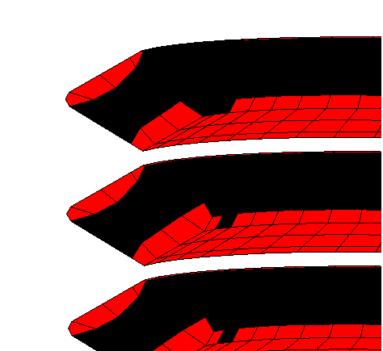
 | A3 | BCONPRP 4032 FRIC .3 BCONPRP 4030 FRIC .3 BCONPRP 4036 FRIC .16 BCONPRP 4038 FRIC .3 BCONPRP 4034 FRIC .16 A3_Fv_2387N_Friccion0p16Rosca | 2387 N hacia abajo | 0hrs 19min 42sec | No hay cambio de tension respecto A2, maxima pico en la cabeza, 2.26e8
 | A4 | A4_Fv_2387N_Arriba | 2387 N hacia arriba | 0hrs 50min 31sec | Cambio en el contacto, ahora el contact status es al reves y se pierde parte con la rosca de la pieza inferior. Maxima tension en la cuerpo del tornillo 5.32e8, seguido de pico en la zona de la rosca de 4.90e8
 | A5 | BCPARA 0 NLGLUE 0 FTYPE 6 METHOD SEGTOSEG NLSTEP 1 | 2388 N hacia arriba | 0hrs 43min 49sec | La tension máxima varía ahora se situra en la rosca con valor de 5.63E8Pa, en el cuerpo del tornillo cambia a 5.32MPa
 | A6 | Comentar las Líneas de NLSTEP tanto en el subcaso como abajo | 2389 N hacia arriba | 0hrs 35min 54sec | Las tensiones NO VARIAN, ni el contacto

ROTACION
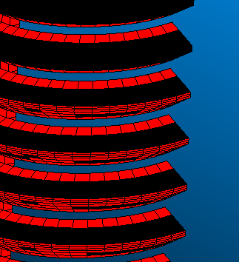
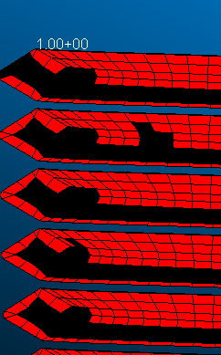
 |  |  | CARGA | TIEMPO EJECUCION
Rotacion 14 al reves | A1 | BCPARA 0 NLGLUE 1 FTYPE 6 METHOD SEGTOSEG NLSTEP 1 LCPERF LCNT 4 P 1.e-4 | Fv 2387N hacia abajo | 1hrs 26min 33sec | No existe practicamente diferenicias entre los 4 modelos, tan solo con el de friccion algunos elementos tuvieron mas contacto, pero el resultado en tension es igual en los 4
 | A2 | BCONPRG 3033 ERROR 1.-6 ICOORD 2 ISEARCH 2 $ USO DE ICOORD 2 SOLO EN ROSCA HELICOIL | Fv 2387N hacia abajo | 1hrs 15min 13sec
 | A3 | BCONPRG 3033 ERROR 1.-6 ICOORD 0 ISEARCH 2 $ USO DE ICOORD 2 SOLO EN ROSCA HELICOIL | Fv 2387N hacia abajo | 3hrs 52min 38sec
 | A4 | BCONPRG 3033 ERROR 1.-6 ICOORD 1 ISEARCH 2 $ USO DE ICOORD 2 SOLO EN ROSCA HELICOIL Y FRICCION 0.16 | Fv 2387N hacia abajo | 3hrs 15min 55sec

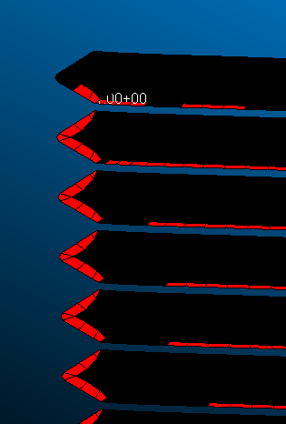
Rotacion 14 BIEN | A5 | BCPARA 0 NLGLUE 0 FTYPE 6 METHOD SEGTOSEG NLSTEP 1 | Fv 2387N hacia abajo | 0hrs 17min 8sec | perdida total de contacto, en la zona helicoil - rosca tornillo
 | A6 | Int6_igualint5_SINcarga | SIN CARGA | 0hrs 47min 13sec | igual
 | A7 | BCONPRG 3033 ERROR 1.-4 ICOORD 0 ISEARCH 2 $tornillo rosca | SIN CARGA | 3hrs 20min 47sec
 | A8 | Int8_int6_SINcarga_tol1E5 - ERROR 1.-5 | SIN CARGA | 2hrs 57min 32sec

